Publication Material
2023 TW
LINE POINTS Ads

LINE POINTS CPV: Publication Material
■LINE POINTS CPV :上架素材示意圖

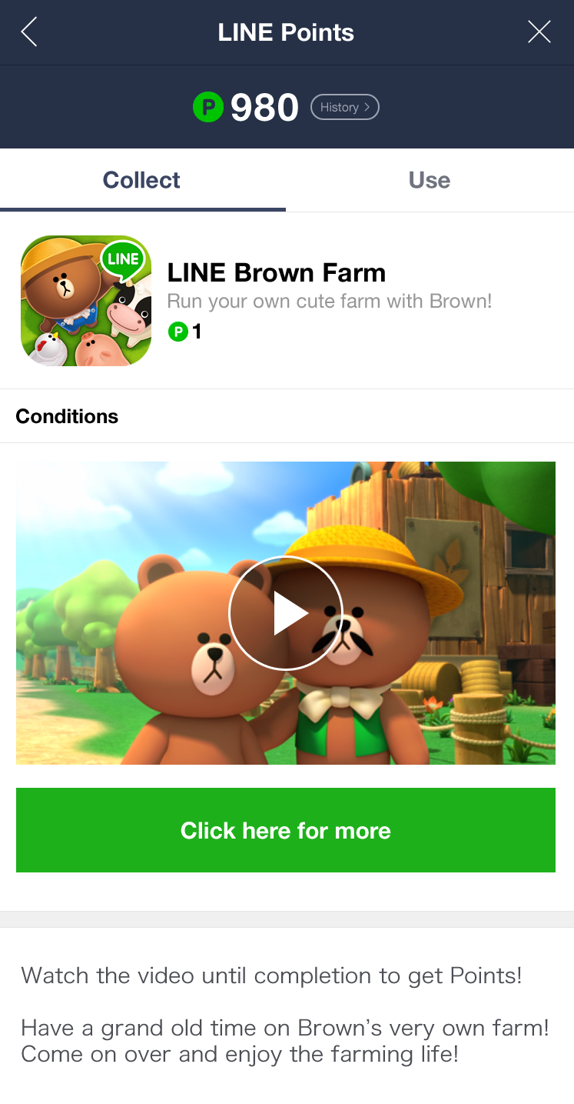
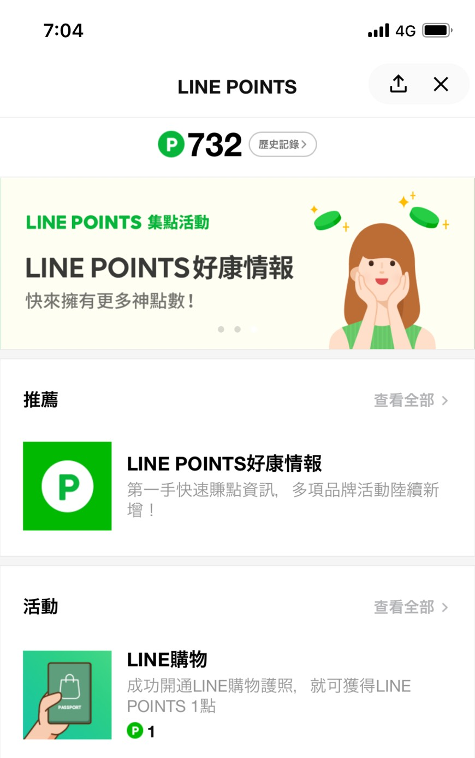
LINE POINTS廣告任務列表
活動詳細資訊頁
１
2
3
6
4

5

■LINE POINTS CPV:上架素材準備表（請確認最新廣告素材規範）
No | 上架準備資料 （請參考上方示意圖序號） | 檔案格式 | 檔案尺寸規範 | 備註 | ***黃色表格皆為必填。 ***紅色表格在選擇「是否加購加好友」後會自動帶入。 | 字數計算列 | 規定字數
POINTS後台報表系統 權限邀請接收信箱 |  | 僅限填寫一組收件信箱，其權限可於後台自行管理其他使用者。 如透過代理商下訂，則請填寫代理商收件信箱一組。
是否將此活動轉換受眾 與LAP、官方帳號共享？ |  | 是，請於右方填入官方帳號Search ID 否，右方表格可留空 |  | ・僅限填入認證(藍盾牌)、企業(綠盾牌)之官方帳號 | @
請於右方選擇是否選購加好友功能？ 將帶入相關定型文 |  | ▼ 請選擇 | 官方帳號 Search ID | ・如選擇是，請於右方填入官方帳號Search ID ・此功能僅限填入認證官方帳號（藍盾牌）、企業官方帳號（綠盾牌）
① | 圖示 | PNG JPG | 512 × 512px 600KB以下、PNG(JPG)圖檔 | 可使用影片截圖。 | - 請填入圖檔名稱 - | - | -
② | 影片名稱 | Text | 13個字內 | ・字數若超過13個字元以上，可能會發生因機型限制造成APP名稱被截斷的情況。 ・半形全形(含空白)皆算一個字元。 |  | 0 | 13
③ | 廣告說明欄 | Text | 30個字內 | ・半形全形(含空白)皆算一個字元。 ・此欄位內容僅能以一行顯示，無法斷行設定。 |  | 0 | 30
④ | 點數發放方式説明 | Text | 將顯示與是否加好友相關之點數發放方式說明 (請選擇E39欄，右側將會帶入相關定型文) |  | (欄位會自動帶入) | - | -
 | 影片介紹 | Text | 250個字內 | ・半形全形(含空白)皆算一個字元。 ・不可放置圖檔。 |  | 0 | 250
⑤ | 影片縮圖 | PNG JPG | 960x540 px、 300kb以內 PNG(JPG)圖檔 | 請另外提供PNG圖檔。(附加檔案) | 請填入圖檔名稱(附加檔案) | - | -
 | 影片格式 | MP4 | 高於1,280×720 解析度 最長60秒、20MB以內 | ・影片上架後將無法修改資料 ・Android因部分機種限制，影片播放時長寬比與提供影片素材可能有些許出入。 | 請填入影片檔名稱(附加檔案) | - | -
⑥ | 外連按鍵名稱 | Text | 20個字內 | ・可以設定外連按鍵名稱，請勿使用特殊符號。 ・半形全形(含空白)皆算一個字元。 |  | 0 | 20
 | 外連網頁網址 | URL | 請填寫影片觀賞完畢後的外連網址 用戶觀賞完影片後，可連結至一般網頁或應用程式下載頁。 可使用第三方轉跳網址，勿含空白值。 |  | URL | - | -
每日分量設定 |  | 若欲設定每日分量，請於右方填入。 最小設定值為20000。舉例如下： 2/1 20,000｜2/2 30,000

素材提供截止期限 |  | 請務必於上架前 6個工作日内的11:00前提供
廣告素材規範 |  | https://tw.linebiz.com/download/line-points

